每十萬人死亡人數
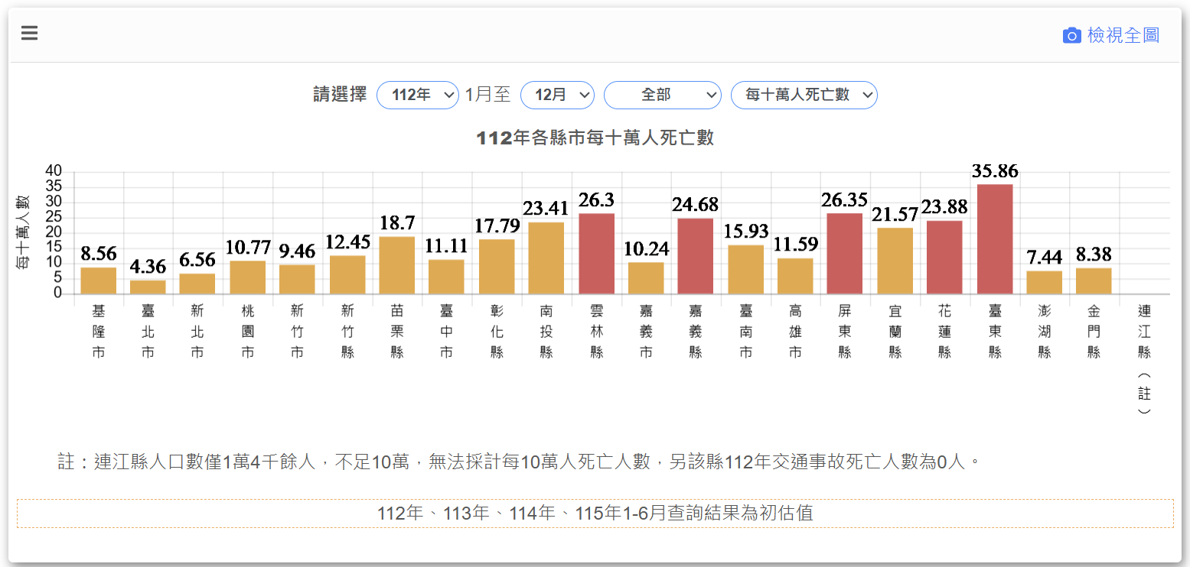
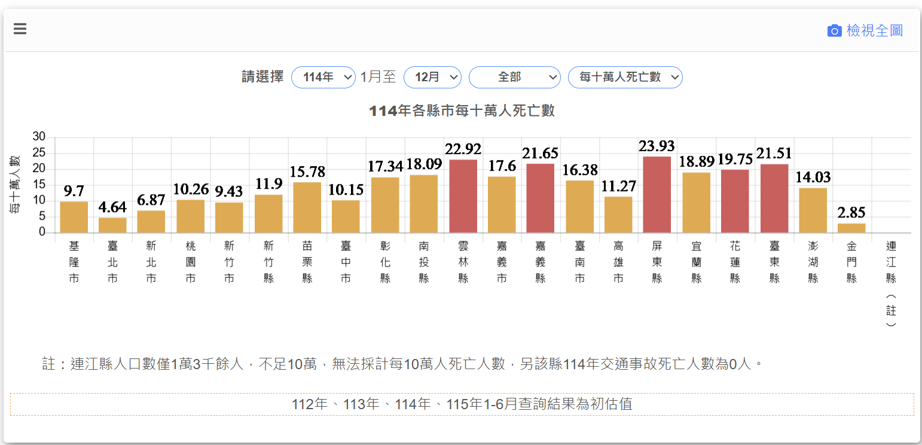
資料來源：https://roadsafety.tw/ 道安總動員
各縣市每十萬人死亡人數重複出現縣市(預算執行、補助)
年度 | 地區
111 | 雲林縣、嘉義縣、屏東縣、宜蘭縣、花蓮縣、臺東縣
112 | 雲林縣、嘉義縣、屏東縣、花蓮縣、臺東縣
113 | 雲林縣、嘉義縣、屏東縣、宜蘭縣、臺東縣
114 | 雲林縣、嘉義縣、屏東縣、花蓮縣、臺東縣
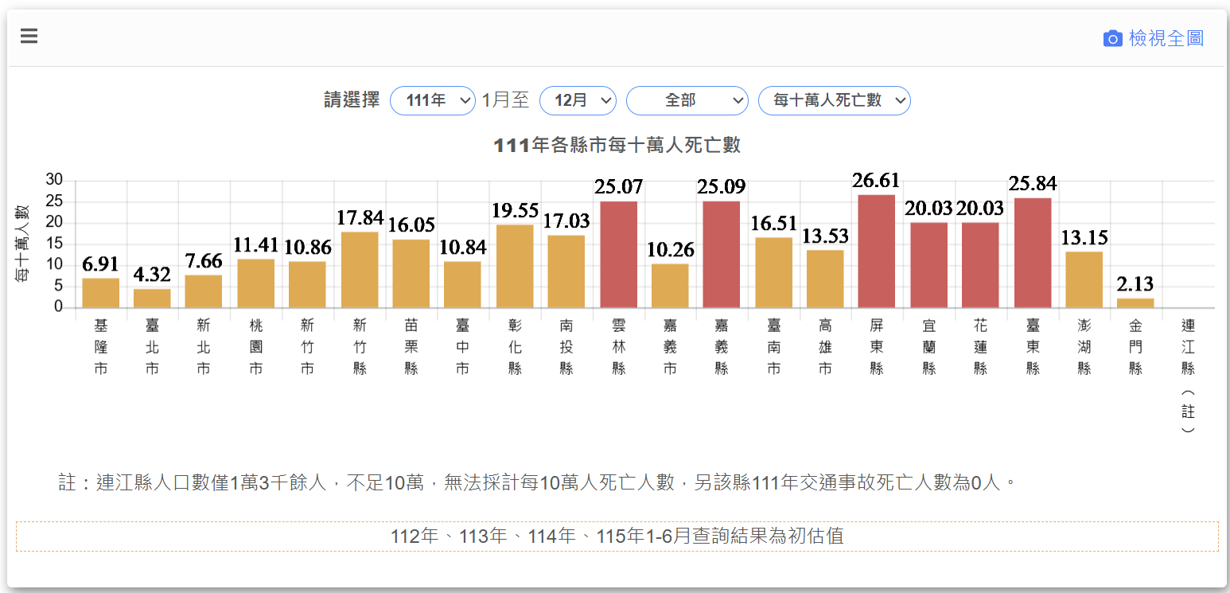
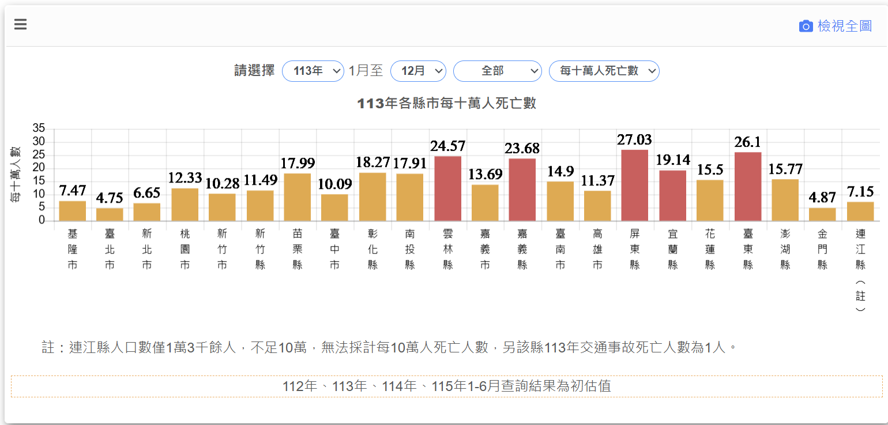
115.1-6月 | 南投縣、嘉義縣、屏東縣、花蓮縣、臺東縣

